Tabelle1
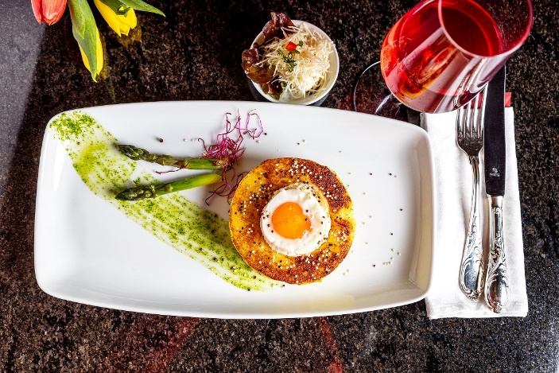
Gefüllte Kartoffelnester mit Salat
Rezeptur / Vor- u. Nachkalkulation

Anzahl Portionen | 10 |  | Graue Felder können bearbeitet werden!

Artikel | Menge pro Port. in kg/l | Menge pro Anzahl Port. | Preis je kg/l/Stk. | Betrag gesamt | Verbrauch tatsächlich | Betrag tatsächlich
Burgis Kloßteig | 0.150 | 1.500 |  | - € |  | - €
Räucherspeck gewürfelt | 0.015 | 0.150 |  | - € |  | - €
geriebener Käse | 0.020 | 0.200 |  | - € |  | - €
Eigelb | 0.010 | 0.100 |  | - € |  | - €
Vollei (1 Ei pro Portion) | 0.025 | 0.250 |  | - € |  | - € | ZUBEREITUNG
Paniermehl | 0.010 | 0.100 |  | - € |  | - €
Petersilie gehackt | 0.005 | 0.050 |  | - € |  | - € | Den Kloßteig mit dem Speck, der Hälfte des geriebenen Käses, Eigelb und einem Teil des Paniermehls und der Petersilie vermengen. Die Masse mit Salz, Pfeffer und Muskat abschmecken. Gleich große Fladen aus der Masse formen und mit dem Rest des Paniermehls bestreuen. Mit einem kleinen Glas eine Mulde in jeden Fladen drücken, den restlichen Käse in die Mulden legen und je ein Vollei hinzugeben. Die Kartoffelnester bei 180°C Umluft ca. 15 Minuten backen. Als Beilage kann ein bunter Salat oder grüner Spargel gereicht werden.
 |  | 0.000 |  | - € |  | - €
 |  | 0.000 |  | - € |  | - €
 |  | 0.000 |  | - € |  | - €
 |  | 0.000 |  | - € |  | - €
 |  | 0.000 |  | - € |  | - €
 |  | 0.000 |  | - € |  | - €
 |  | 0.000 |  | - € |  | - €
 |  | 0.000 |  | - € |  | - €
 |  | 0.000 |  | - € |  | - €
 |  | 0.000 |  | - € |  | - €
Gewürze | 0.002 | 0.020 |  | - € |  | - €
Salz, Pfeffer, Muskat, | 0.000 | 0.000 |  | - € |  | - €
Öl, Butter, Divers | 0.000 | 0.000 |  | - € |  | - €
Betrag gesamt |  |  |  | - €
Betrag tatsächlich gesamt |  |  |  |  |  | - €
WE. Pro Pers. Kalkuliert |  |  |  | - €
plus Sicherheit in % | 6 |  |  | - €
WE.pro Pers. Gesamt |  |  |  | - €
WE.pro Pers. Tatsächlich |  |  |  |  |  | - €
plus Aufschlag in % | 320 | - € |  | - € | WE. In % | #DIV/0!
plus MwSt. in % | 19 | - € |  | - €
Verkaufspreis

